browserAction
https://developer.chrome.com/docs/extensions/reference/browserAction/

browser action 和 page action 的区别

 | browser action 一直显示
 | page action 则是动态显示

 | 两者指的都是 extension 的 icon

可以同时存在 browser_action 和 page_action ？
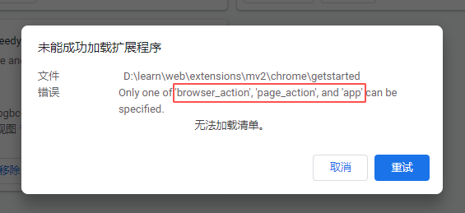

 | 不能

不能访问 非active tab 的 content ？

 | 是的

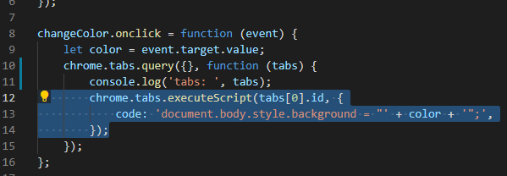

 | 而且能访问是因为多亏了申请了这个权限：

browser action 可以由以下部分组成

